Planilha2
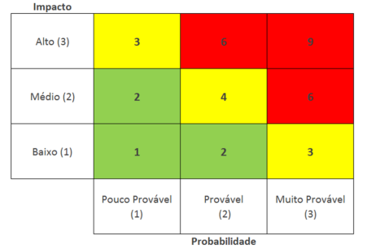
 |  | Probabilidade(P) | Impacto(I) | Fator de | Ação
ID | Descrição de risco | 1- Baixa | 1- Baixo | Risco |  | Como
 |  | 2-Média | 2- Médio | (P) x (I) | -Evitar
 |  | 3-Alta | 3- Alto |  | -Mitigar
1 | Algum integrante do grupo sair do projeto | 2 | 2 | 4 | Mitigar | Conversar com o integrante para impedir que não saia do projeto, ou se for sair avisar antecipadamente para organização.
2 | Dificuldades de comunicação com o grupo | 2 | 3 | 6 | Evitar | Manter reuniões durante a semana para o grupo interagir e se informar sobre o projeto
3 | Falta de comprometimento com os intregáveis | 2 | 2 | 4 | Mitigar | Conversar com o integrante para saber qual a dificuldade na tarefa e dar feedback
4 | Falta de organização na apresentação | 1 | 3 | 3 | Mitigar | Fazer ensaios antecipados
5 | Troca de ferramenta de gestão | 1 | 3 | 3 | Mitigar | Caso houver algum problema com a ferramenta já ter outra no plano B

